상품제안서
이노젠 프리스비F 2in1 무선고속충전 마우스패드 (분리형/LED로고)[인쇄무료] | 상품코드: F29010

 |  |  |  |  |  |  | 02-412-0044 | www.easy1.co.kr
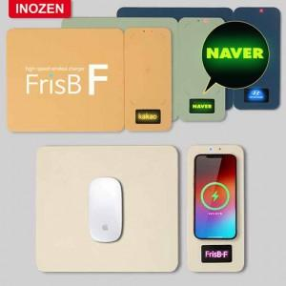

【상세/제작정보】 | LED로 광고효과 극대화

【인쇄/포장옵션】 | 레이저 / 포장지포장

【공급단가】 | 수량 | 50~ | 100~ | 500~ | 1,000~ | 2,000~
*VAT별도 | 단가 | 15,970원 | 15,700원 | 15,440원 | 15,180원 | 14,910원

【상품 URL】 | http://www.easy1.co.kr/src/goods_detail.php?gdno=29010

